Ejercicio 1 Guia
 |  |  |  | Metodo de la Biseccion
Xi | F(Xi) | Tolerancia | I | a | c | b | F(a) | F(c) | F(a)*F(c) | |E| | Condicion | La Raiz esta en: 0,5667
0 | 1 | 0.001 | 1 | 0.4 | 0.6 | 0.8 | 0.27032004604 | -0.051188363906 | -0.013837240888 | - | -
0.4 | 0.27032004604 |  | 2 | 0.4 | 0.5 | 0.6 | 0.27032004604 | 0.10653065971 | 0.028797372838 | 0.15771902362 | NO RAIZ
0.8 | -0.35067103588 |  | 3 | 0.5 | 0.55 | 0.6 | 0.10653065971 | 0.02694981038 | 0.002870981079 | 0.079580849332 | NO RAIZ
0.9 | -0.49343034026 |  | 4 | 0.55 | 0.575 | 0.6 | 0.02694981038 | -0.012295131193 | -0.00033135145426 | 0.039244941574 | NO RAIZ
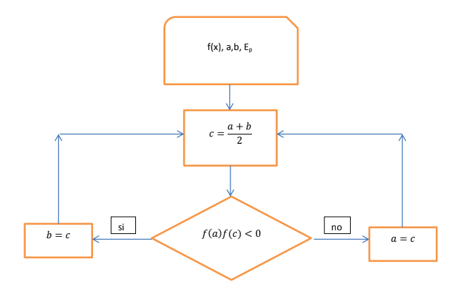
 |  |  | 5 | 0.55 | 0.5625 | 0.575 | 0.02694981038 | 0.0072828247309 | 0.00019627074553 | 0.019577955924 | NO RAIZ
 |  |  | 6 | 0.5625 | 0.56875 | 0.575 | 0.0072828247309 | -0.0025172125012 | -1.8332417457E-05 | 0.0098000372321 | NO RAIZ
 |  |  | 7 | 0.5625 | 0.565625 | 0.56875 | 0.0072828247309 | 0.0023800326505 | 1.7333360648E-05 | 0.0048972451517 | NO RAIZ
 |  |  | 8 | 0.565625 | 0.5671875 | 0.56875 | 0.0023800326505 | -6.928220845E-05 | -1.6489391821E-07 | 0.002449314859 | NO RAIZ
 |  |  | 9 | 0.565625 | 0.56640625 | 0.5671875 | 0.0023800326505 | 0.001155202015 | 2.7494185137E-06 | 0.0012244842235 | NO RAIZ
 |  |  | 10 | 0.56640625 | 0.566796875 | 0.5671875 | 0.001155202015 | 0.0005429166187 | 6.2717837191E-07 | 0.00061228539633 | RAIZ

